Retrieve Node Manager -t -b
Node Manager
 | IPMI NetFn | Storage | Req: 0x0Ah Res: 0x0Bh | IPMI 2.0 Spec, Table 5-1, Network Function Codes
 | IPMI Command | Reserve SDR Repositiory Command | cmd: 0x22h | IPMI 2.0 Spec, Table 33-5, Reserver SDR Repository Command
 |  | Get SDR Command | cmd: 0x23h | IPMI 2.0 Spec, Table 33-6, Get SDR Command
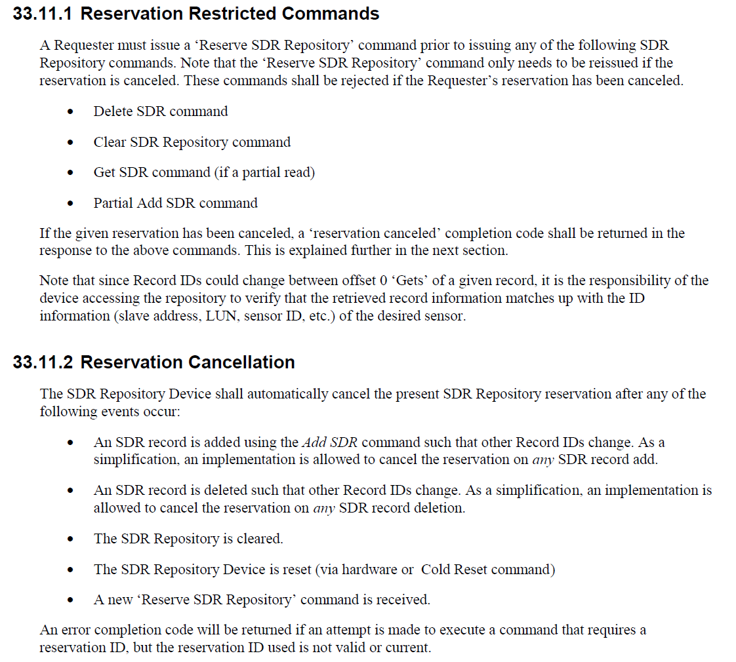

 |  | Find Node Node Manager -t and -b parameter
 |  | Prerequisite | 1. Node Manager SDR found 2. Node Manager SDR record ID Known 3. SDR Reservation ID known (reservation ID known when find NM discovery SDR, note if reservation cancelled, what to do?)

Example, SDR Record ID = 0043h
Example Command: raw 0x0a 0x23 0x70 0x04 0x43 0x00 0x0a 0x02
explain:
0x70 0x04 - Reservation ID
0x43 0x00 - Record ID
0x0A - 从offset 0x0A (第11个byte）开始读
0x01 -读2个byte
Example Response: 44 00 2C 60
Explain:
0x44 0x00: next SDR record ID - 0002h (LSB first)
2C 60: -t (target address) =2Ch, -b (channel number) = 6h ([7:4] of 60h)

Find NM Discovery SDR
Node Manager
 | IPMI NetFn | Storage | Req: 0x0Ah Res: 0x0Bh | IPMI 2.0 Spec, Table 5-1, Network Function Codes
 | IPMI Command | Reserve SDR Repositiory Command | cmd: 0x22h | IPMI 2.0 Spec, Table 33-5, Reserver SDR Repository Command
 |  | Get SDR Command | cmd: 0x23h | IPMI 2.0 Spec, Table 33-6, Get SDR Command

 |  | NM Discovery SDR | Use partially read to detect Discovery SDR

 |  | Node Manager Discovery SDR Criteria | #1: Record Type = C0h (offset 0x03, length: 1 byte) & #2: Manufacturer ID = 00 01 57h (LSB first, offset 0x05, length: 3 bytes) & #3: Record Subtype = 0Dh (offset 0x08, length: 1 byte)

Step 1: Reserve SDR Repository to get reservation ID (netfn 0x0a, cmd 0x22)
Example Command: raw 0x0a 0x22
Example Response: 70 04 (Reservation ID is 04 70h, LSB first)
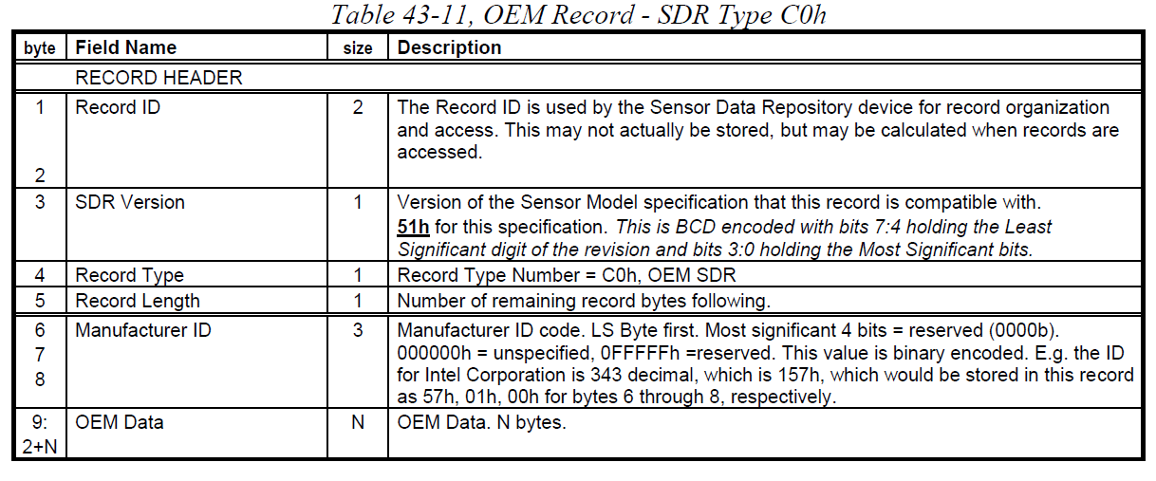

Step 2: Check if SDR record type = C0h, start with record ID n (n初始为00 00h, 最终为ff ffh)
Example Command: raw 0x0a 0x23 0x70 0x04 0x00 0x00 0x03 0x01
explain:
0x70 0x04 - Reservation ID
0x00 0x00 - 初始 Record 0x00 0x00
0x03 - 从offset 0x03 (第4个byte）开始读
0x01 -读1个byte
Example Response: 02 00 01
Explain:
0x02 0x00: next SDR record ID - 0002h (LSB first)
01: offset 3, 1 byte读值为01
Not, check next record till record ID 0xFF 0xFF

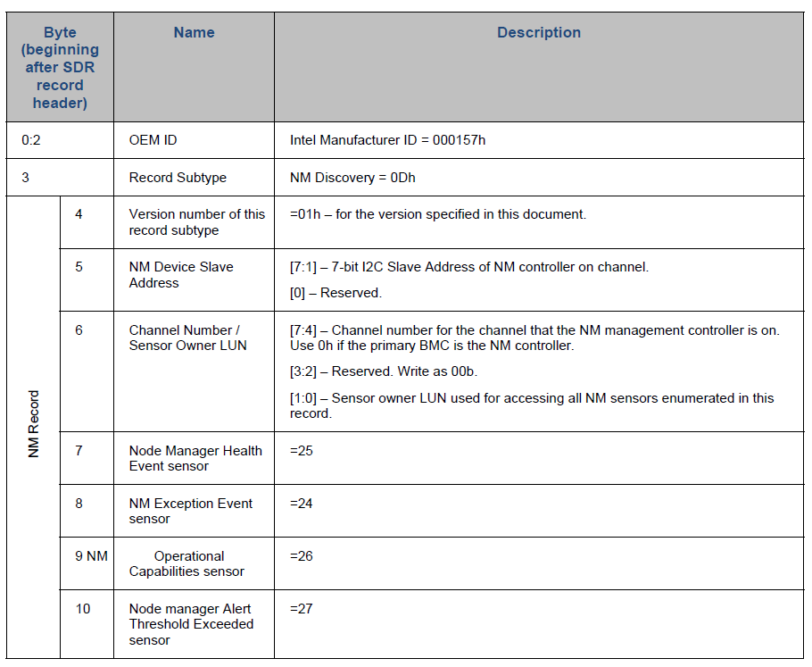

If cannot find NM discovery SDR till Record ID
ff ffh,
提示" 此接口类型不适合此服务器，请选择其它接口"

Yes

Step 2: Check if Manufacturer ID= 000157h and subtype =0Dh
Example Command: raw 0x0a 0x23 0x70 0x04 0x43 0x00 0x05 0x04
explain:
0x70 0x04 - Reservation ID
0x43 0x00 - Record ID
0x05 - 从offset 0x05 (第6个byte）开始读
0x04 -读4个byte
Example Response: 44 00 57 01 00 0D
Explain:
0x44 0x00: next SDR record ID - 0044h (LSB first)
57 01 00 0D 读值

Yes
Node Manager Discovery SDR detected

